dimensionamento
DIMENSIONAMENTO RADIATORI E TUBATURE

Largh. elemento | 0.08 | m
Qn 800/80 | 147.1 | w
Qn 700/80 | 132.7 | w

Fabbisogno MAX. abitazione |  | 180 | w/m2 | Bagno | 250 | w/m2

Locali | Area tot. m2 | Potenza tot. W | N. elem. Radiat. | Larghezza radiatore m | Portata acqua Kg/s | Velocità m/s | D int. tubo mm | D int. effet. mm | Velocità effet. | Lungh. tot. in m | N. Curve 90 | N. Curve >90
Camera 1 modello 800 | 14.02 | 2524 | 18 | 1.4 | 0.0603 | 0.5 | 12.4 | 14 | 0.39 | 22 | 1 | 2
Camera 2 modello 800 | 9.55 | 1719 | 12 | 1.0 | 0.0411 | 0.5 | 10.2 | 12 | 0.36 | 15 | 4 | 0
Bagno * modello 800 | 6.79 | 1698 | 12 | 1.0 | 0.0406 | 0.5 | 10.2 | 12 | 0.36 | 18 | 0 | 1
Rip + dis. modello 800 | 4.89 | 880 | 6 | 0.5 | 0.0210 | 0.5 | 7.3 | 10 | 0.27 | 5 | 1 | 0
Sala + cucina R1 modello 800 | 12.455 | 2242 | 16 | 1.3 | 0.0536 | 0.5 | 11.7 | 12 | 0.47 | 8 | 0 | 1
Sala + cucina R2 modello 800 | 12.455 | 2242 | 16 | 1.3 | 0.0536 | 0.5 | 11.7 | 12 | 0.47 | 25 | 0 | 1

CALDAIA |  |  |  |  | 0.2700 | 1 | 18.5 | 18 | 1.06 | 15 | 0 | 1

* In bagno si può sostituire radiatore con un termoarredo o aggiungere un termoarredo in SUPPORTO al radiatore
Tutte le velocità dell'acqua nei tubi sono accettabili. Se la velocità scende sotto 0,1 m/s bisogna ridurre il DT nel radiatore per aumentare la v.

=GRANDE($A$24:$A$28;CONTA.SE($A$24:$A$28;">"&H9))
Tabella commerciali tubi multistrato
Interno mm | Esterno mm | Sigla
10 | 14 | 14x2
12 | 16 | 16x2 |  | per trovare il diametro maggiore più vicino a quello teorico dalla
14 | 18 | 18x2 |  | tabella dei tubi commerciali
16 | 20 | 20x2
20 | 26 | 25x3

CALCOLO PERDITE PER ATTRITO NEI TUBI

Rugosità PEX ɛ | 0.007 | mm

Locali | Portata acqua Kg/s | velocità effett. m/s | D int. eff. mm | Lunghezza tubi m | numero di Re | ɛ/D | Coeff. attrito | Perdite Yc m | Perdite Dp Pa
Camera 1 | 0.0603 | 0.39 | 14 | 22 | 4987 | 0.00050 | 0.038 | 0.464 | 4547
Camera 2 | 0.0411 | 0.36 | 12 | 15 | 3963 | 0.00058 | 0.040 | 0.339 | 3321
Bagno | 0.0406 | 0.36 | 12 | 18 | 3914 | 0.00058 | 0.040 | 0.398 | 3900
Rip + dis. | 0.0210 | 0.27 | 10 | 5 | 2435 | 0.00070 | 0.046 | 0.085 | 832
Sala + cucina R1 | 0.0536 | 0.47 | 12 | 8 | 5169 | 0.00058 | 0.037 | 0.285 | 2792
Sala + cucina R2 | 0.0536 | 0.47 | 12 | 25 | 5169 | 0.00058 | 0.037 | 0.889 | 8726

CALDAIA | 0.2700 | 1.06 | 18 | 15 | 17374 | 0.00039 | 0.027 | 1.281 | 12563

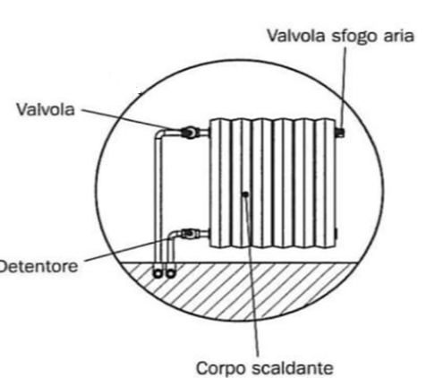
CALCOLO PERDITE LOCALIZZATE
K coefficienti perdita localizzate
tipologia | D 8-16 | D 18-28 | mm
k curve 90 norm. | 1.5 | 1
K curve >90 | 1 | 0.5
Valvola radiat. | 4 | 4
Detentore | 1 | 1
Radiatore | 3 | 3
Caldaia | 3 | 3
Filtri caldaia | 5 | 5

Locali | Portata acqua Kg/s | velocità effett. m/s | D int. eff. mm | K Curve 90° | K Curve >90° | K Valvole | K Detent. | K Altro | K tot | Yl m | Yc m | Y tot m | Perdite Dp KPa
Camera 1 | 0.0603 | 0.39 | 14 | 10.5 | 2 | 16 | 1 |  | 29.5 | 0.23 | 0.46 | 0.69 | 6.8
Camera 2 | 0.0411 | 0.36 | 12 | 15 | 0 | 16 | 1 |  | 32 | 0.22 | 0.34 | 0.55 | 5.4
Bagno | 0.0406 | 0.36 | 12 | 9 | 1 | 16 | 1 |  | 27 | 0.18 | 0.40 | 0.57 | 5.6
Rip + dis. | 0.0210 | 0.27 | 10 | 10.5 | 0 | 16 | 1 |  | 27.5 | 0.10 | 0.08 | 0.19 | 1.8
Sala + cucina R1 | 0.0536 | 0.47 | 12 | 9 | 1 | 16 | 1 |  | 27 | 0.31 | 0.28 | 0.59 | 5.8
Sala + cucina R2 | 0.0536 | 0.47 | 12 | 9 | 1 | 16 | 1 |  | 27 | 0.31 | 0.89 | 1.20 | 11.8

CALDAIA | 0.2700 | 1.06 | 18 | 7.5 | 1 | 16 | 1 | 8 | 33.5 | 1.92 | 1.28 | 3.21 | 31.4

+ SFAVORITO |  |  |  |  |  |  |  |  |  |  |  | 4.40 | 43.2

VERIFICA PREVALENZA DISPONIBILE ALL'IMPIANTO CON CALDAIA VITRIX IMMERGAS 28-35 TT

Il circuito più sfavorito CALDAIA + SALA R2 presenta una perdita di carico di 43,7 KPa con una portata complessiva in caldaia di 0,27 Kg/s
cioè pari a | 972 | l/h
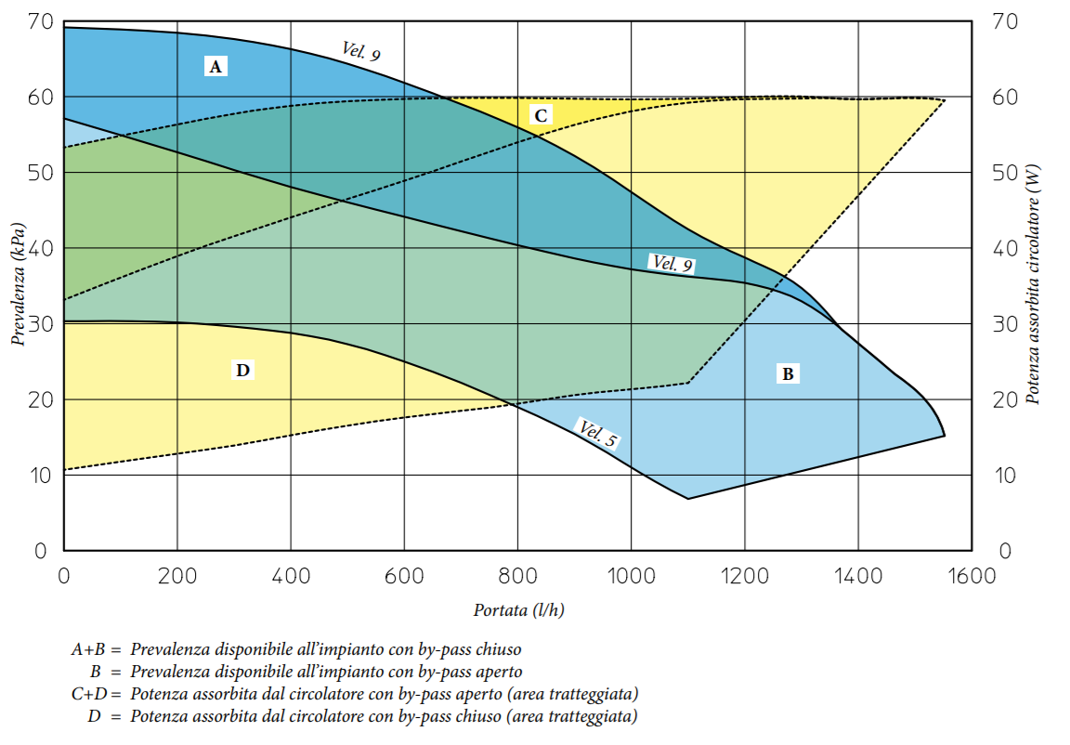

P

Il punto di funzionamento P dell'impianto individuato da portata - perdite di carico è all'interno del campo di funzionamento della
pompa che è quindi in grado di vincere le perdite di carico e movimentare l'acqua.

